상품제안서
넥큐브 보조배터리 겸용 선풍기(넥스트랩포함) | 상품코드: S01612

 |  |  |  |  |  |  | 02-713-8555 | www.synergygift.co.kr
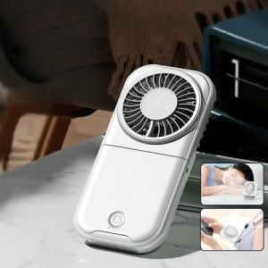

【상세/제작정보】

【인쇄/포장옵션】 | 풀칼라 / 포장지포장

【공급단가】 | 수량 | 50~ | 300~ | 500~ | 1,000~ | 3,000~
*VAT별도 | 단가 | 10,630원 | 10,390원 | 10,060원 | 9,570원 | 9,400원

【상품 URL】 | https://www.synergygift.co.kr:443/src/goods_detail.php?gdno=18814

